Calcul R
Calcul de la Résistance Série d'alimentation d'une LED

Couleur | Chute de tension (en volts) | Matériaux | Longueur d'onde (en nanomètres)
Infra-rouge | 1,6 V | Germanium (Ge) | 1180 nm
Infra-rouge | 1,6 V | Silicium (Si) | 1150 nm
Infra-rouge | 1,6 V | Gallium-Arsenic (GaAs) | 770 à 1100 nm
Rouge foncé | 1,6 à 2,0 V | Aluminium-Antimoine (AlSb) | 775 nm
Rouge clair | 1,6 à 2,0 V | Arséniure/phosphure de gallium (GaAsP) | 610 (ou 625) à 660 nm (1)
Orange foncé | 2,0 V | - | 602 à 610 (ou 625) nm
Orange clair | 2,0 V | - | 590 à 602
Jaune | 2,1 V | - | 570 à 590 nm
Jaune-vert | 2,1 à 2,5 V | Phosphure de gallium (GaP) | 530 à 570 nm
Vert | 2,1 à 2,5V ou 3,0 à 3,6 V | Silicium-Carbone (SiC), Nitrure de gallium (GaN) ou Phosphure de gallium (GaP) | 525 à 565 nm
Bleu turquoise | 2,1 à 2,8 V | - | 480 nm
Bleu | 2,5 à 2,8 V ou 3,2 à 3,6 V | Séléniure de zinc (SnSe), Nitrure de gallium/indium (InGaN) ou Carbure de silicium (SiC) | 410 à 470 nm ou 450 à 500)
Rose | 3,1 à 3,6 V | - | -
Violet | 3,1 à 3,6 V | - | 380 nm (ou 400 à 450)
Ultra-violet | 3,1 à 3,8 V | Diamant (C) | 280 à 395 nm
Blanc | 3,4 à 3,8 V | - | Mélange des trois couleurs RVB

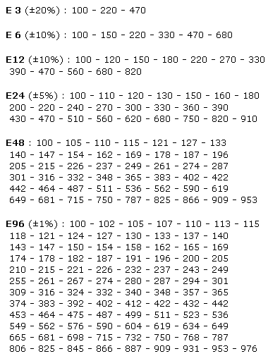
Valeurs normalisées des résistances
Tension d'alimentation: | 5 | Volts

Chute de tension LED: | 1.8 | Volts

Courant LED: | 10 | mA

Résistance: | 320.0 | Ohms

Choisissez une valeur R normalisée (E24):

Résistance choisie: | 330 | Ohms

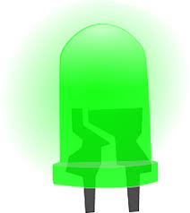
Courant final: | 9.7 | mA

Puissance R min.: | 0.031 | Watts

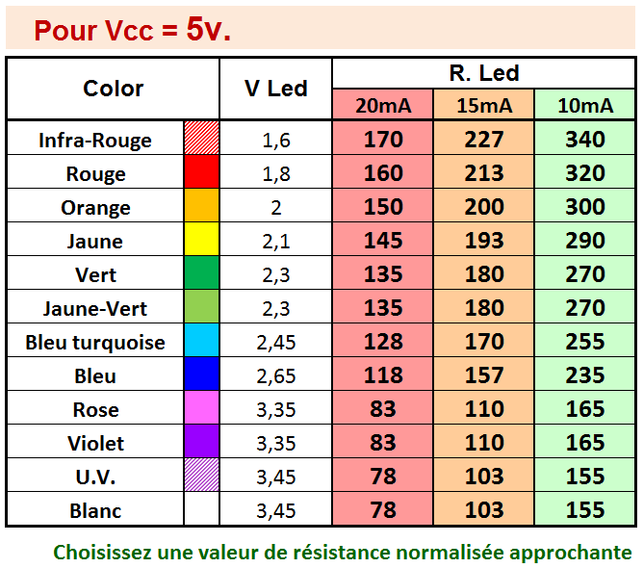
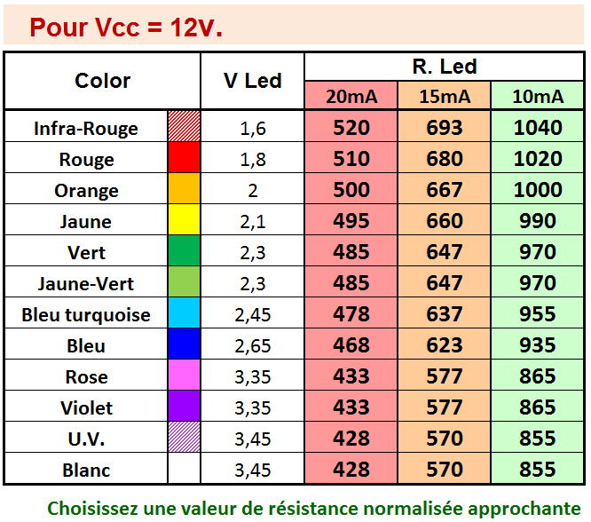

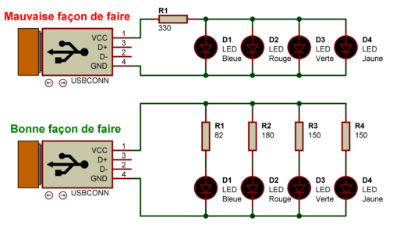

Vous aurez remarqué que les LEDs Vertes et Bleues présentent une très large plage de leur chute de tension en fonction de leur conception !
Si vous ne possédez pas le DataSheet de votre composant, jouez la prudence en calculant avec la chute de tension la plus basse , ce qui vous donnera ainsi une Résistance plus importante.
Procédez alors à un test sur une platine d'essai et modifez les valeurs au besoin.

https://www.sonelec-musique.com/electronique_realisations_alim_led.html

https://www.sonelec-musique.com/electronique_theorie_led.html

RLed
Pour Vcc = 5v. |  |  |  |  | LED Specifications

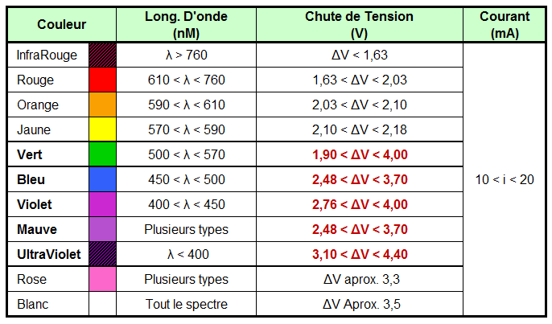
Color | V Led | R. Led
 |  | 20mA | 15mA | 10mA
Infra-Rouge | 1.6 | 170 | 227 | 340
Rouge | 1.8 | 160 | 213 | 320
Orange | 2 | 150 | 200 | 300
Jaune | 2.1 | 145 | 193 | 290
Vert | 2.3 | 135 | 180 | 270
Jaune-Vert | 2.3 | 135 | 180 | 270
Bleu turquoise | 2.45 | 127 | 170 | 255
Bleu | 2.65 | 118 | 157 | 235
Rose | 3.35 | 83 | 110 | 165
Violet | 3.35 | 83 | 110 | 165
U.V. | 3.45 | 77 | 103 | 155
Blanc | 3.45 | 77 | 103 | 155

Choisissez une valeur de résistance normalisée approchante

Pour Vcc = 12v.

Color | V Led | R. Led
 |  | 20mA | 15mA | 10mA
Infra-Rouge | 1.6 | 520 | 693 | 1040
Rouge | 1.8 | 510 | 680 | 1020
Orange | 2 | 500 | 667 | 1000
Jaune | 2.1 | 495 | 660 | 990
Vert | 2.3 | 485 | 647 | 970
Jaune-Vert | 2.3 | 485 | 647 | 970
Bleu turquoise | 2.45 | 478 | 637 | 955
Bleu | 2.65 | 468 | 623 | 935
Rose | 3.35 | 433 | 577 | 865
Violet | 3.35 | 433 | 577 | 865
U.V. | 3.45 | 428 | 570 | 855
Blanc | 3.45 | 428 | 570 | 855

Choisissez une valeur de résistance normalisée approchante

